ex-846
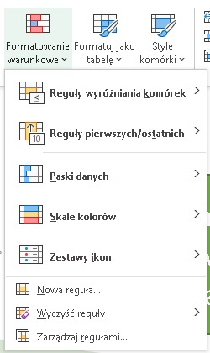
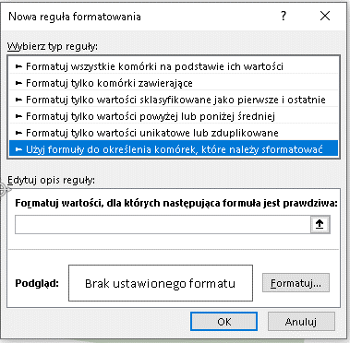
Kolorowanie producenta jeśli ilość jest większa niż 5000
"Zwykłe" formatowanie warunkowe
Formatowanie warunkowe
z formułą
# | Producent | ID Produktu | Data | Ilość | Ilość fakt
1 | Mars | AA-2618-RA-C | 2019-03-23 | 7921 | 3750
2 | Siemens | AYF-1720-XS-C | 2019-09-10 | 6513 | 7240
3 | LEGO | AYU-7812-PL-A | 2019-02-15 | 6516 | 7997
4 | Samsung | BC-6707-ANE-A | 2019-05-22 | 3750 | 2085
5 | DELL | BS-5717-CR-C | 2019-03-22 | 7040 | 6623
6 | Microsoft | C-2173-TF-B | 2019-03-13 | 7997 | 7860
7 | Google | CA-1462-SXA-B | 2019-01-04 | 2085 | 1524
8 | LG | CCC-4299-XB-C | 2019-07-12 | 6623 | 3029
9 | Mars | CCN-3277-ANA-C | 2019-02-11 | 7160 | 3780
10 | LEGO | CE-2213-LAR-A | 2019-12-20 | 1524 | 6213
11 | DELL | CG-3503-PG-A | 2019-02-17 | 3029 | 6516
12 | Samsung | CIA-2966-FAC-A | 2019-10-13 | 3780 | 3750
13 | DELL | BS-5717-CR-C | 2019-01-17 | 5438 | 7040
14 | Microsoft | C-2173-TF-B | 2019-03-07 | 3004 | 6623

Kolorowanie obu ilości jeśli ilość faktyczna jest większa niż ilość

# | Producent | ID Produktu | Data | Ilość | Ilość fakt
1 | Mars | AA-2618-RA-C | 2019-03-23 | 7921 | 3750
2 | Siemens | AYF-1720-XS-C | 2019-09-10 | 6513 | 7240
3 | LEGO | AYU-7812-PL-A | 2019-02-15 | 6516 | 7997
4 | Samsung | BC-6707-ANE-A | 2019-05-22 | 3750 | 2085
5 | DELL | BS-5717-CR-C | 2019-03-22 | 7040 | 6623
6 | Microsoft | C-2173-TF-B | 2019-03-13 | 7997 | 7860
7 | Google | CA-1462-SXA-B | 2019-01-04 | 2085 | 1524
8 | LG | CCC-4299-XB-C | 2019-07-12 | 6623 | 3029
9 | Mars | CCN-3277-ANA-C | 2019-02-11 | 7160 | 3780
10 | LEGO | CE-2213-LAR-A | 2019-12-20 | 1524 | 6213
11 | DELL | CG-3503-PG-A | 2019-02-17 | 3029 | 6516
12 | Samsung | CIA-2966-FAC-A | 2019-10-13 | 3780 | 3750
13 | DELL | BS-5717-CR-C | 2019-01-17 | 5438 | 7040 | # | Producent | ID Produktu | Data | Ilość | Ilość fakt
14 | Microsoft | C-2173-TF-B | 2019-03-07 | 3004 | 6623 | 1 | Mars | AA-2618-RA-C | 2019-03-23 | 7921 | 3750
 |  |  |  |  |  | 2 | Siemens | AYF-1720-XS-C | 2019-09-10 | 6513 | 7240
 |  |  |  |  |  | 3 | LEGO | AYU-7812-PL-A | 2019-02-15 | 6516 | 7997
 |  |  |  |  |  | 4 | Samsung | BC-6707-ANE-A | 2019-05-22 | 3750 | 2085
Kolorowanie całego wiersza jeśli ilość >5000 a producent to Mars |  |  |  |  |  | 5 | DELL | BS-5717-CR-C | 2019-03-22 | 7040 | 6623
 |  |  |  |  |  | 6 | Microsoft | C-2173-TF-B | 2019-03-13 | 7997 | 7860
# | Producent | ID Produktu | Data | Ilość | Ilość fakt | 7 | Google | CA-1462-SXA-B | 2019-01-04 | 2085 | 1524
1 | Mars | AA-2618-RA-C | 2019-03-23 | 7921 | 3750 | 8 | LG | CCC-4299-XB-C | 2019-07-12 | 6623 | 3029
2 | Siemens | AYF-1720-XS-C | 2019-09-10 | 6513 | 7240 | 9 | Mars | CCN-3277-ANA-C | 2019-02-11 | 7160 | 3780
3 | LEGO | AYU-7812-PL-A | 2019-02-15 | 6516 | 7997 | 10 | LEGO | CE-2213-LAR-A | 2019-12-20 | 1524 | 6213
4 | Samsung | BC-6707-ANE-A | 2019-05-22 | 3750 | 2085 | 11 | DELL | CG-3503-PG-A | 2019-02-17 | 3029 | 6516
5 | DELL | BS-5717-CR-C | 2019-03-22 | 7040 | 6623 | 12 | Samsung | CIA-2966-FAC-A | 2019-10-13 | 3780 | 3750
6 | Microsoft | C-2173-TF-B | 2019-03-13 | 7997 | 7860 | 13 | DELL | BS-5717-CR-C | 2019-01-17 | 5438 | 7040
7 | Mars | CA-1462-SXA-B | 2019-01-04 | 2085 | 1524 | 14 | Microsoft | C-2173-TF-B | 2019-03-07 | 3004 | 6623
8 | LG | CCC-4299-XB-C | 2019-07-12 | 6623 | 3029
9 | Mars | CCN-3277-ANA-C | 2019-02-11 | 7160 | 3780
10 | LEGO | CE-2213-LAR-A | 2019-12-20 | 1524 | 6213
11 | DELL | CG-3503-PG-A | 2019-02-17 | 3029 | 6516
12 | Samsung | CIA-2966-FAC-A | 2019-10-13 | 3780 | 3750
13 | DELL | BS-5717-CR-C | 2019-01-17 | 5438 | 7040
14 | Microsoft | C-2173-TF-B | 2019-03-07 | 3004 | 6623

Kluczowa umiejętność:
Blokowanie adresów komórek ("dolary")

 | excel-653 - Dolary w Excelu - 6 przykładów na blokowanie ...
 | EXCEL - Blokowanie adresów w formułach

